手順書
目的.
良品/不良品のカテゴリカルデータから自動でクロス集計表を作成する
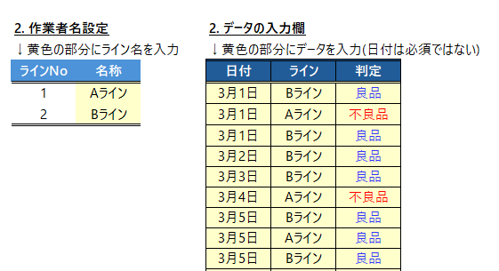
手順.
1. 黄色のセルに値を入力する
①「ライン名称」もしくは「作業者の名前」
②「良品」「不良品」の情報

2. 出力されたクロス集計表の結果を確認する
→どのラインで不良品数が多いか？グラフで視覚的にみると差があるか？
→特定の作業者に不良が偏ってないか？
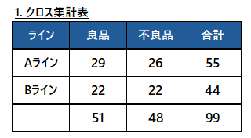
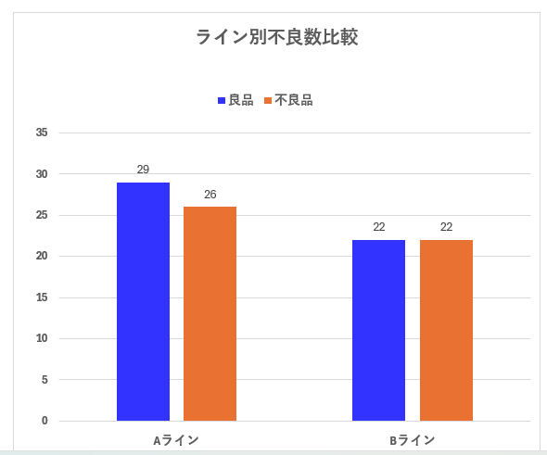

ケース①_ライン別(2ライン)
💹 ライン別 不良比較 📉

ライン別不良数比較
1. クロス集計表
ライン | 良品 | 不良品 | 合計
Aライン | 29 | 26 | 55
Bライン | 22 | 22 | 44
 | 51 | 48 | 99

2. 作業者名設定 |  |  | 2. データの入力欄
↓黄色の部分にライン名を入力 |  |  | ↓黄色の部分にデータを入力(日付は必須ではない)
ラインNo | 名称 |  | 日付 | ライン | 判定
1 | Aライン |  | 2026-03-01 | Bライン | 良品
2 | Bライン |  | 2026-03-01 | Aライン | 不良品
 |  |  | 2026-03-01 | Bライン | 良品
 |  |  | 2026-03-02 | Bライン | 良品
 |  |  | 2026-03-03 | Bライン | 良品
 |  |  | 2026-03-04 | Aライン | 不良品
 |  |  | 2026-03-05 | Bライン | 良品
 |  |  | 2026-03-05 | Aライン | 良品
 |  |  | 2026-03-05 | Bライン | 良品
 |  |  | 2026-03-05 | Aライン | 良品
 |  |  | 2026-03-05 | Bライン | 良品
 |  |  | 2026-03-05 | Aライン | 良品
 |  |  | 2026-03-05 | Aライン | 良品
 |  |  | 2026-03-05 | Aライン | 良品
 |  |  | 2026-03-06 | Aライン | 良品
 |  |  | 2026-03-07 | Bライン | 良品
 |  |  | 2026-03-08 | Aライン | 不良品
 |  |  | 2026-03-09 | Bライン | 不良品
 |  |  | 2026-03-10 | Aライン | 良品
 |  |  | 2026-03-11 | Bライン | 良品
 |  |  | 2026-03-12 | Aライン | 良品
 |  |  | 2026-03-13 | Aライン | 良品
 |  |  | 2026-03-14 | Aライン | 不良品
 |  |  | 2026-03-15 | Aライン | 不良品
 |  |  | 2026-03-16 | Bライン | 不良品
 |  |  | 2026-03-17 | Aライン | 不良品
 |  |  | 2026-03-18 | Aライン | 不良品
 |  |  | 2026-03-19 | Aライン | 不良品
 |  |  | 2026-03-20 | Bライン | 不良品
 |  |  | 2026-03-21 | Aライン | 良品
 |  |  | 2026-03-22 | Aライン | 良品
 |  |  | 2026-03-23 | Bライン | 不良品
 |  |  | 2026-03-24 | Bライン | 不良品
 |  |  | 2026-03-25 | Bライン | 不良品
 |  |  | 2026-03-26 | Aライン | 良品
 |  |  | 2026-03-27 | Bライン | 不良品
 |  |  | 2026-03-28 | Bライン | 良品
 |  |  | 2026-03-29 | Bライン | 不良品
 |  |  | 2026-03-30 | Bライン | 不良品
 |  |  | 2026-03-31 | Bライン | 良品
 |  |  | 2026-04-01 | Aライン | 良品
 |  |  | 2026-04-02 | Aライン | 良品
 |  |  | 2026-04-03 | Bライン | 不良品
 |  |  | 2026-04-04 | Aライン | 不良品
 |  |  | 2026-04-05 | Aライン | 不良品
 |  |  | 2026-04-06 | Aライン | 不良品
 |  |  | 2026-04-07 | Bライン | 不良品
 |  |  | 2026-04-08 | Aライン | 不良品
 |  |  | 2026-04-09 | Aライン | 不良品
 |  |  | 2026-04-10 | Bライン | 不良品
 |  |  | 2026-04-11 | Aライン | 不良品
 |  |  | 2026-04-12 | Bライン | 不良品
 |  |  | 2026-04-13 | Aライン | 良品
 |  |  | 2026-04-14 | Aライン | 良品
 |  |  | 2026-04-15 | Bライン | 良品
 |  |  | 2026-04-16 | Bライン | 不良品
 |  |  | 2026-04-17 | Bライン | 不良品
 |  |  | 2026-04-18 | Bライン | 不良品
 |  |  | 2026-04-19 | Bライン | 良品
 |  |  | 2026-04-20 | Bライン | 良品
 |  |  | 2026-04-21 | Aライン | 良品
 |  |  | 2026-04-22 | Aライン | 良品
 |  |  | 2026-04-23 | Aライン | 不良品
 |  |  | 2026-04-24 | Bライン | 良品
 |  |  | 2026-04-25 | Aライン | 良品
 |  |  | 2026-04-26 | Bライン | 不良品
 |  |  | 2026-04-27 | Aライン | 不良品
 |  |  | 2026-04-28 | Bライン | 不良品
 |  |  | 2026-04-29 | Aライン | 不良品
 |  |  | 2026-04-30 | Aライン | 良品
 |  |  | 2026-05-01 | Aライン | 良品
 |  |  | 2026-05-02 | Aライン | 不良品
 |  |  | 2026-05-03 | Aライン | 不良品
 |  |  | 2026-05-04 | Aライン | 良品
 |  |  | 2026-05-05 | Bライン | 良品
 |  |  | 2026-05-06 | Aライン | 不良品
 |  |  | 2026-05-07 | Aライン | 良品
 |  |  | 2026-05-08 | Aライン | 不良品
 |  |  | 2026-05-09 | Aライン | 不良品
 |  |  | 2026-05-10 | Aライン | 不良品
 |  |  | 2026-05-11 | Aライン | 不良品
 |  |  | 2026-05-12 | Aライン | 良品
 |  |  | 2026-05-13 | Aライン | 良品
 |  |  | 2026-05-14 | Bライン | 良品
 |  |  | 2026-05-15 | Bライン | 良品
 |  |  | 2026-05-16 | Bライン | 不良品
 |  |  | 2026-05-17 | Aライン | 良品
 |  |  | 2026-05-18 | Aライン | 不良品
 |  |  | 2026-05-19 | Bライン | 不良品
 |  |  | 2026-05-20 | Aライン | 不良品
 |  |  | 2026-05-21 | Bライン | 良品
 |  |  | 2026-05-22 | Bライン | 良品
 |  |  | 2026-05-23 | Bライン | 不良品
 |  |  | 2026-05-24 | Aライン | 良品
 |  |  | 2026-05-25 | Bライン | 良品
 |  |  | 2026-05-26 | Aライン | 良品
 |  |  | 2026-05-27 | Bライン | 良品
 |  |  | 2026-05-28 | Bライン | 不良品
 |  |  | 2026-05-29 | Aライン | 良品
 |  |  | 2026-06-01 | Bライン | 良品

ケース②_作業者ごと(6名)
💹 作業者別 不良比較 📉

作業者別 不良比較
1. クロス集計表
ライン | 良品 | 不良品 | 合計
Aさん | 8 | 4 | 12
Bさん | 3 | 12 | 15
Cさん | 7 | 11 | 18
Dさん | 5 | 8 | 13
Eさん | 11 | 11 | 22
Fさん | 6 | 14 | 20
 | 40 | 60 | 100

2. 作業者名設定 |  |  | 3. データの入力欄
↓黄色の部分に作業者名を入力 |  |  | ↓黄色の部分にデータを入力(日付は必須ではない)
作業者No | 名前 |  | 日付 | 作業者 | 判定
1 | Aさん |  | 2026-03-01 | Fさん | 良品
2 | Bさん |  | 2026-03-01 | Cさん | 良品
3 | Cさん |  | 2026-03-01 | Aさん | 良品
4 | Dさん |  | 2026-03-02 | Eさん | 不良品
5 | Eさん |  | 2026-03-03 | Bさん | 不良品
6 | Fさん |  | 2026-03-04 | Eさん | 良品
 |  |  | 2026-03-05 | Eさん | 良品
 |  |  | 2026-03-05 | Dさん | 良品
 |  |  | 2026-03-05 | Eさん | 良品
 |  |  | 2026-03-05 | Fさん | 良品
 |  |  | 2026-03-05 | Dさん | 良品
 |  |  | 2026-03-05 | Aさん | 不良品
 |  |  | 2026-03-05 | Eさん | 良品
 |  |  | 2026-03-05 | Bさん | 不良品
 |  |  | 2026-03-06 | Fさん | 不良品
 |  |  | 2026-03-07 | Eさん | 不良品
 |  |  | 2026-03-08 | Eさん | 良品
 |  |  | 2026-03-09 | Aさん | 良品
 |  |  | 2026-03-10 | Eさん | 不良品
 |  |  | 2026-03-11 | Bさん | 不良品
 |  |  | 2026-03-12 | Cさん | 良品
 |  |  | 2026-03-13 | Eさん | 不良品
 |  |  | 2026-03-14 | Bさん | 良品
 |  |  | 2026-03-15 | Aさん | 良品
 |  |  | 2026-03-16 | Dさん | 不良品
 |  |  | 2026-03-17 | Fさん | 不良品
 |  |  | 2026-03-18 | Bさん | 不良品
 |  |  | 2026-03-19 | Dさん | 不良品
 |  |  | 2026-03-20 | Cさん | 良品
 |  |  | 2026-03-21 | Fさん | 良品
 |  |  | 2026-03-22 | Dさん | 不良品
 |  |  | 2026-03-23 | Eさん | 良品
 |  |  | 2026-03-24 | Eさん | 不良品
 |  |  | 2026-03-25 | Cさん | 不良品
 |  |  | 2026-03-26 | Fさん | 不良品
 |  |  | 2026-03-27 | Cさん | 良品
 |  |  | 2026-03-28 | Fさん | 不良品
 |  |  | 2026-03-29 | Eさん | 不良品
 |  |  | 2026-03-30 | Dさん | 良品
 |  |  | 2026-03-31 | Cさん | 不良品
 |  |  | 2026-04-01 | Aさん | 良品
 |  |  | 2026-04-02 | Dさん | 良品
 |  |  | 2026-04-03 | Fさん | 不良品
 |  |  | 2026-04-04 | Cさん | 不良品
 |  |  | 2026-04-05 | Eさん | 良品
 |  |  | 2026-04-06 | Fさん | 不良品
 |  |  | 2026-04-07 | Cさん | 不良品
 |  |  | 2026-04-08 | Fさん | 不良品
 |  |  | 2026-04-09 | Dさん | 不良品
 |  |  | 2026-04-10 | Eさん | 不良品
 |  |  | 2026-04-11 | Aさん | 不良品
 |  |  | 2026-04-12 | Dさん | 不良品
 |  |  | 2026-04-13 | Bさん | 不良品
 |  |  | 2026-04-14 | Cさん | 不良品
 |  |  | 2026-04-15 | Eさん | 不良品
 |  |  | 2026-04-16 | Fさん | 不良品
 |  |  | 2026-04-17 | Bさん | 不良品
 |  |  | 2026-04-18 | Fさん | 不良品
 |  |  | 2026-04-19 | Bさん | 不良品
 |  |  | 2026-04-20 | Bさん | 不良品
 |  |  | 2026-04-21 | Aさん | 良品
 |  |  | 2026-04-22 | Eさん | 良品
 |  |  | 2026-04-23 | Cさん | 良品
 |  |  | 2026-04-24 | Cさん | 不良品
 |  |  | 2026-04-25 | Bさん | 良品
 |  |  | 2026-04-26 | Dさん | 不良品
 |  |  | 2026-04-27 | Fさん | 良品
 |  |  | 2026-04-28 | Cさん | 不良品
 |  |  | 2026-04-29 | Aさん | 不良品
 |  |  | 2026-04-30 | Eさん | 良品
 |  |  | 2026-05-01 | Cさん | 不良品
 |  |  | 2026-05-02 | Bさん | 不良品
 |  |  | 2026-05-03 | Aさん | 良品
 |  |  | 2026-05-04 | Eさん | 良品
 |  |  | 2026-05-05 | Fさん | 不良品
 |  |  | 2026-05-06 | Aさん | 良品
 |  |  | 2026-05-07 | Fさん | 良品
 |  |  | 2026-05-08 | Bさん | 不良品
 |  |  | 2026-05-09 | Bさん | 良品
 |  |  | 2026-05-10 | Eさん | 不良品
 |  |  | 2026-05-11 | Dさん | 不良品
 |  |  | 2026-05-12 | Cさん | 不良品
 |  |  | 2026-05-13 | Aさん | 良品
 |  |  | 2026-05-14 | Fさん | 良品
 |  |  | 2026-05-15 | Bさん | 不良品
 |  |  | 2026-05-16 | Bさん | 不良品
 |  |  | 2026-05-17 | Fさん | 不良品
 |  |  | 2026-05-18 | Dさん | 良品
 |  |  | 2026-05-19 | Fさん | 不良品
 |  |  | 2026-05-20 | Cさん | 良品
 |  |  | 2026-05-21 | Fさん | 不良品
 |  |  | 2026-05-22 | Cさん | 良品
 |  |  | 2026-05-23 | Dさん | 不良品
 |  |  | 2026-05-24 | Fさん | 不良品
 |  |  | 2026-05-25 | Eさん | 不良品
 |  |  | 2026-05-26 | Eさん | 良品
 |  |  | 2026-05-27 | Eさん | 不良品
 |  |  | 2026-05-28 | Aさん | 不良品
 |  |  | 2026-05-29 | Cさん | 不良品
 |  |  | 2026-06-01 | Cさん | 不良品

